PHPEURO
 | Rate | ISO Code From | ISO Code To |  | europhp
2012-08-15 | 51.87665 | EUR | PHP | Maximo | 55.51534 | 55.51 | 55.51534
2012-08-16 | 52.1713 | EUR | PHP | Medio | 53.572910231 |  | 53.572910231
2012-08-17 | 52.30593 | EUR | PHP | Minimo | 51.87665 |  | 51.87665
2012-08-18 | 52.30717 | EUR | PHP
2012-08-19 | 52.30658 | EUR | PHP
2012-08-20 | 52.281 | EUR | PHP
2012-08-21 | 52.67439 | EUR | PHP
2012-08-22 | 53.02594 | EUR | PHP
2012-08-23 | 52.97776 | EUR | PHP
2012-08-24 | 52.82972 | EUR | PHP
2012-08-25 | 52.90213 | EUR | PHP
2012-08-26 | 52.90133 | EUR | PHP
2012-08-27 | 52.80126 | EUR | PHP
2012-08-28 | 53.18801 | EUR | PHP
2012-08-29 | 53.0827 | EUR | PHP
2012-08-30 | 52.8952 | EUR | PHP
2012-08-31 | 52.99008 | EUR | PHP
2012-09-01 | 52.99623 | EUR | PHP
2012-09-02 | 52.97894 | EUR | PHP
2012-09-03 | 52.79456 | EUR | PHP
2012-09-04 | 52.65634 | EUR | PHP
2012-09-05 | 52.86856 | EUR | PHP
2012-09-06 | 52.75889 | EUR | PHP
2012-09-07 | 53.24719 | EUR | PHP
2012-09-08 | 52.76924 | EUR | PHP
2012-09-09 | 52.76703 | EUR | PHP
2012-09-10 | 53.03448 | EUR | PHP
2012-09-11 | 53.37017 | EUR | PHP
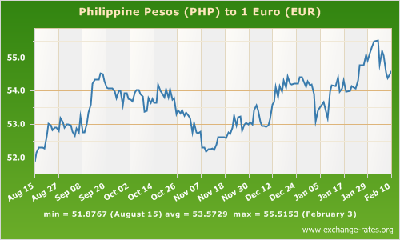
2012-09-12 | 53.5916 | EUR | PHP
2012-09-13 | 54.22353 | EUR | PHP
2012-09-14 | 54.34625 | EUR | PHP
2012-09-15 | 54.33566 | EUR | PHP
2012-09-16 | 54.33906 | EUR | PHP
2012-09-17 | 54.53411 | EUR | PHP
2012-09-18 | 54.51882 | EUR | PHP
2012-09-19 | 54.3067 | EUR | PHP
2012-09-20 | 54.10049 | EUR | PHP
2012-09-21 | 54.08149 | EUR | PHP
2012-09-22 | 54.07179 | EUR | PHP
2012-09-23 | 54.07249 | EUR | PHP
2012-09-24 | 53.9894 | EUR | PHP
2012-09-25 | 53.78759 | EUR | PHP
2012-09-26 | 54.0036 | EUR | PHP
2012-09-27 | 54.00659 | EUR | PHP
2012-09-28 | 53.58476 | EUR | PHP
2012-09-29 | 53.93428 | EUR | PHP
2012-09-30 | 53.93495 | EUR | PHP
2012-10-01 | 53.7632 | EUR | PHP
2012-10-02 | 53.73636 | EUR | PHP
2012-10-03 | 53.70514 | EUR | PHP
2012-10-04 | 53.95333 | EUR | PHP
2012-10-05 | 54.03263 | EUR | PHP
2012-10-06 | 54.0295 | EUR | PHP
2012-10-07 | 53.91162 | EUR | PHP
2012-10-08 | 53.84419 | EUR | PHP
2012-10-09 | 53.39046 | EUR | PHP
2012-10-10 | 53.40749 | EUR | PHP
2012-10-11 | 53.78284 | EUR | PHP
2012-10-12 | 53.64546 | EUR | PHP
2012-10-13 | 53.76933 | EUR | PHP
2012-10-14 | 53.65034 | EUR | PHP
2012-10-15 | 53.65814 | EUR | PHP
2012-10-16 | 54.18904 | EUR | PHP
2012-10-17 | 54.00354 | EUR | PHP
2012-10-18 | 53.94668 | EUR | PHP
2012-10-19 | 53.82067 | EUR | PHP
2012-10-20 | 54.05571 | EUR | PHP
2012-10-21 | 53.815 | EUR | PHP
2012-10-22 | 54.0597 | EUR | PHP
2012-10-23 | 53.73549 | EUR | PHP
2012-10-24 | 53.79097 | EUR | PHP
2012-10-25 | 53.31119 | EUR | PHP
2012-10-26 | 53.42148 | EUR | PHP
2012-10-27 | 53.34694 | EUR | PHP
2012-10-28 | 53.43924 | EUR | PHP
2012-10-29 | 53.26753 | EUR | PHP
2012-10-30 | 53.36077 | EUR | PHP
2012-10-31 | 53.25559 | EUR | PHP
2012-11-01 | 53.19617 | EUR | PHP
2012-11-02 | 52.75999 | EUR | PHP
2012-11-03 | 53.04125 | EUR | PHP
2012-11-04 | 52.76332 | EUR | PHP
2012-11-05 | 52.72756 | EUR | PHP
2012-11-06 | 52.79527 | EUR | PHP
2012-11-07 | 52.30899 | EUR | PHP
2012-11-08 | 52.31091 | EUR | PHP
2012-11-09 | 52.18627 | EUR | PHP
2012-11-10 | 52.25347 | EUR | PHP
2012-11-11 | 52.25629 | EUR | PHP
2012-11-12 | 52.27342 | EUR | PHP
2012-11-13 | 52.23087 | EUR | PHP
2012-11-14 | 52.40653 | EUR | PHP
2012-11-15 | 52.62318 | EUR | PHP
2012-11-16 | 52.60901 | EUR | PHP
2012-11-17 | 52.61788 | EUR | PHP
2012-11-18 | 52.62753 | EUR | PHP
2012-11-19 | 52.59056 | EUR | PHP
2012-11-20 | 52.75894 | EUR | PHP
2012-11-21 | 52.72044 | EUR | PHP
2012-11-22 | 52.89881 | EUR | PHP
2012-11-23 | 53.27537 | EUR | PHP
2012-11-24 | 52.98222 | EUR | PHP
2012-11-25 | 53.20453 | EUR | PHP
2012-11-26 | 53.24496 | EUR | PHP
2012-11-27 | 52.80866 | EUR | PHP
2012-11-28 | 52.9913 | EUR | PHP
2012-11-29 | 53.04611 | EUR | PHP
2012-11-30 | 53.00569 | EUR | PHP
2012-12-01 | 53.08405 | EUR | PHP
2012-12-02 | 53.0084 | EUR | PHP
2012-12-03 | 53.42296 | EUR | PHP
2012-12-04 | 53.57262 | EUR | PHP
2012-12-05 | 53.42117 | EUR | PHP
2012-12-06 | 53.06729 | EUR | PHP
2012-12-07 | 52.96079 | EUR | PHP
2012-12-08 | 52.95812 | EUR | PHP
2012-12-09 | 52.93236 | EUR | PHP
2012-12-10 | 52.98356 | EUR | PHP
2012-12-11 | 53.17942 | EUR | PHP
2012-12-12 | 53.59799 | EUR | PHP
2012-12-13 | 53.68174 | EUR | PHP
2012-12-14 | 54.13354 | EUR | PHP
2012-12-15 | 53.82541 | EUR | PHP
2012-12-16 | 54.14507 | EUR | PHP
2012-12-17 | 53.97525 | EUR | PHP
2012-12-18 | 54.32945 | EUR | PHP
2012-12-19 | 54.09341 | EUR | PHP
2012-12-20 | 54.44058 | EUR | PHP
2012-12-21 | 54.22225 | EUR | PHP
2012-12-22 | 54.21077 | EUR | PHP
2012-12-23 | 54.21623 | EUR | PHP
2012-12-24 | 54.23069 | EUR | PHP
2012-12-25 | 54.22133 | EUR | PHP
2012-12-26 | 54.41154 | EUR | PHP
2012-12-27 | 54.42292 | EUR | PHP
2012-12-28 | 54.30315 | EUR | PHP
2012-12-29 | 54.12376 | EUR | PHP
2012-12-30 | 54.2922 | EUR | PHP
2012-12-31 | 54.17848 | EUR | PHP
2013-01-01 | 54.19204 | EUR | PHP
2013-01-02 | 53.90418 | EUR | PHP
2013-01-03 | 53.08515 | EUR | PHP
2013-01-04 | 53.42732 | EUR | PHP
2013-01-07 | 53.66716 | EUR | PHP
2013-01-08 | 53.38944 | EUR | PHP
2013-01-09 | 53.20123 | EUR | PHP
2013-01-10 | 53.9927 | EUR | PHP
2013-01-11 | 54.16766 | EUR | PHP
2013-01-13 | 54.16375 | EUR | PHP
2013-01-14 | 54.40879 | EUR | PHP
2013-01-15 | 53.99305 | EUR | PHP
2013-01-16 | 54.09157 | EUR | PHP
2013-01-17 | 54.31335 | EUR | PHP
2013-01-18 | 53.99475 | EUR | PHP
2013-01-20 | 53.99789 | EUR | PHP
2013-01-21 | 54.15503 | EUR | PHP
2013-01-22 | 54.10402 | EUR | PHP
2013-01-23 | 54.0782 | EUR | PHP
2013-01-24 | 54.32146 | EUR | PHP
2013-01-25 | 54.77702 | EUR | PHP
2013-01-27 | 54.77799 | EUR | PHP
2013-01-28 | 55.09886 | EUR | PHP
2013-01-29 | 54.92859 | EUR | PHP
2013-01-30 | 55.15616 | EUR | PHP
2013-01-31 | 55.29206 | EUR | PHP
2013-02-01 | 55.49208 | EUR | PHP
2013-02-03 | 55.51534 | EUR | PHP
2013-02-04 | 54.79954 | EUR | PHP
2013-02-05 | 55.20444 | EUR | PHP
2013-02-06 | 55.07086 | EUR | PHP
2013-02-07 | 54.55422 | EUR | PHP
2013-02-08 | 54.40183 | EUR | PHP
2013-02-10 | 54.61223 | EUR | PHP

Costes
Ejemplo de creación de distintos Escenarios;

ESPAÑA

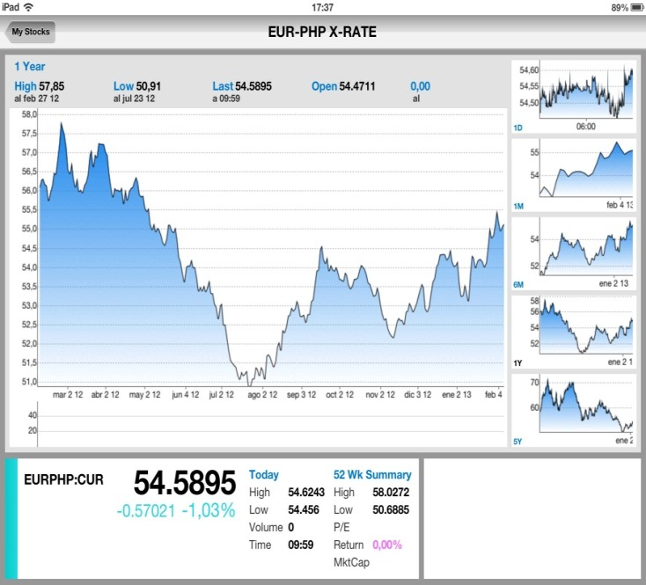
 |  |  |  |  | Dollar/Euro | 1.3387 | EUR/PHP | 54.4918

 | Producto RW | EAN 8437008790114 | 750 | ml

Costes del Producto, subescenario 1 |  |  |  | Coste Etiquetado, ARGRAF
 | Envase |  |  |  | CF | CV
 |  | Botella | 0.36 | Fotopolimeros | 54.09
 |  | Etiquetas | 0.099556 | Pantallas | 120
 |  | Corcho | 0.04 | Etiqueta |  | 0.04851 | Unidad
 |  | Capsula | 0.05 | Fotopolimeros | 42.07
 |  | Corcho | 0.02 | Troquel | 120
 |  | Producto | 0.423 | Contra-Etiqueta |  | 0.01743 | unidad |  | Número de Botellas | Coste por Unidad
 |  | Caja de Carton | 0.083333333333 |  | 336.16 | 0.06594 | "C Etiqu | 995.56 | 10000 | 0.099556
 |  | Subtotal | 1.0758893333 | 58.627146374

Transporte CFR (Cost and Freight) |  |  |  | Estimación por Volumen
 |  |  |  | 2 | Pallets | 3.84 | cbm | 1440 | botellas
 | Oferta Marítima ELCLC43245AA13 |  |  | 4 |  | "x= | 7.68 | 2880 | botellas
 | Exportación LCL |  |  | 4 |  | "x= | 7.68 | 2880 | botellas
 | Puerto Origen BARCELONA |  |  | 720 | botellas/pallet
 | Incoterm CFR

 | FLETE MARÍTIMO ALL-IN |  |  |  |  |  |  | Previsión de Costes de Salida |  | Volumen | Peso Kg | Coste Eur
 | Fletes | Serv | T/T Est | Flete To/M3 |  |  |  |  |  |  |  | CF | CV
 | PH-MANILA | 1 | 32 Días | 18 | $ |  |  | Flete Marítimo |  | 138.24 | 52.29 |  | 103.26 €
 | * 1m3 = 1Tonelada |  |  |  |  |  |  | Manipulación |  |  | 43.2 |  | 268.8
 |  |  |  |  |  |  |  | Documentación |  |  |  | 55.00 €
 | GASTOS SALIDA |  |  |  |  |  |  | ISPS |  |  |  |  | 11.52 €
 | MANIPULACIÓN EN ESPAÑA |  |  | 35 | /Tonelada O 15,00 €/M3 |  |  | Tarifa T-3 |  |  |  |  | 11.40 €
 | DOCUMENTACION B/L. |  |  | 55 | x Embarque |  |  | SRC |  |  |  | 4.50 €
 | I.S.P.S |  |  | 1.5 | x M3. |  |  | Quebranto Bancario |  |  |  |  | 1.03 €
 | TARIFA T-3 |  |  | 3.96 | x Tonelada |  |  | Despacho de Aduanas |  |  |  | 30.00 €
 | SRC |  |  | 4.5 | x Envió |  |  | Recogida en Entrena |  |  |  |  | 351.00 €
 | QUEBRANTO BANCARIO |  |  | 1.00% | S/Flete |  |  | Costes |  |  |  | 89.50 € | 747.02 €
 | Seguro 0,35% sobre 110% valor mercancia, mínimo 25 € |  |  |  |  |  |  | Total Transporte hasta Manila South Port |  |  |  |  |  | 836.52 €

 | DESPACHO ADUANAS
 | DESPACHO ADUANAS |  |  | 30 | x Despacho

 | RECOGIDA
 | Entrena(La rioja)-Barcelona 3000kg 5,7m3 |  |  | 351
Filipinas
 |  |  |  |  |  |  |  | Previsión de costes de Llegada
 |  | Declared Goods |  | 3,935.08 € | 214,429.76 PHP
 |  |  |  |  |  |  |  | Informe de Costes Legales (Icex Manila)
 |  | Arancel |  |  | 15,010.08 PHP |  |  |  | Arancel | 7.00% | 15,010.08 PHP
 |  | IVA |  |  | 27,532.78 PHP |  |  |  | IVA | 12.00% | 27,532.78 PHP
 |  | Sticker |  |  | 37,440.00 PHP |  |  |  | Sticker php/botella | 13.00 PHP | 37,440.00 PHP
 |  | Rhenus Manila |  |  | 14,383.00 PHP
 |  |  |  | Suma de costes de llegada | 308,795.62 PHP |  |  | Costes de Llegada
 |  |  |  | Cost per Bottle | 107.22 PHP |  |  |  | Brokerage fee | 4,500.00 PHP
 |  |  |  |  |  |  |  |  | WareHousing Charges | 7,883.00 PHP
 |  |  |  |  |  |  |  |  | Delivery | 2,000.00 PHP
 |  |  |  |  |  |  |  |  | Customs
 |  |  |  |  |  |  |  |  | TOTAL | 14383

